Karte
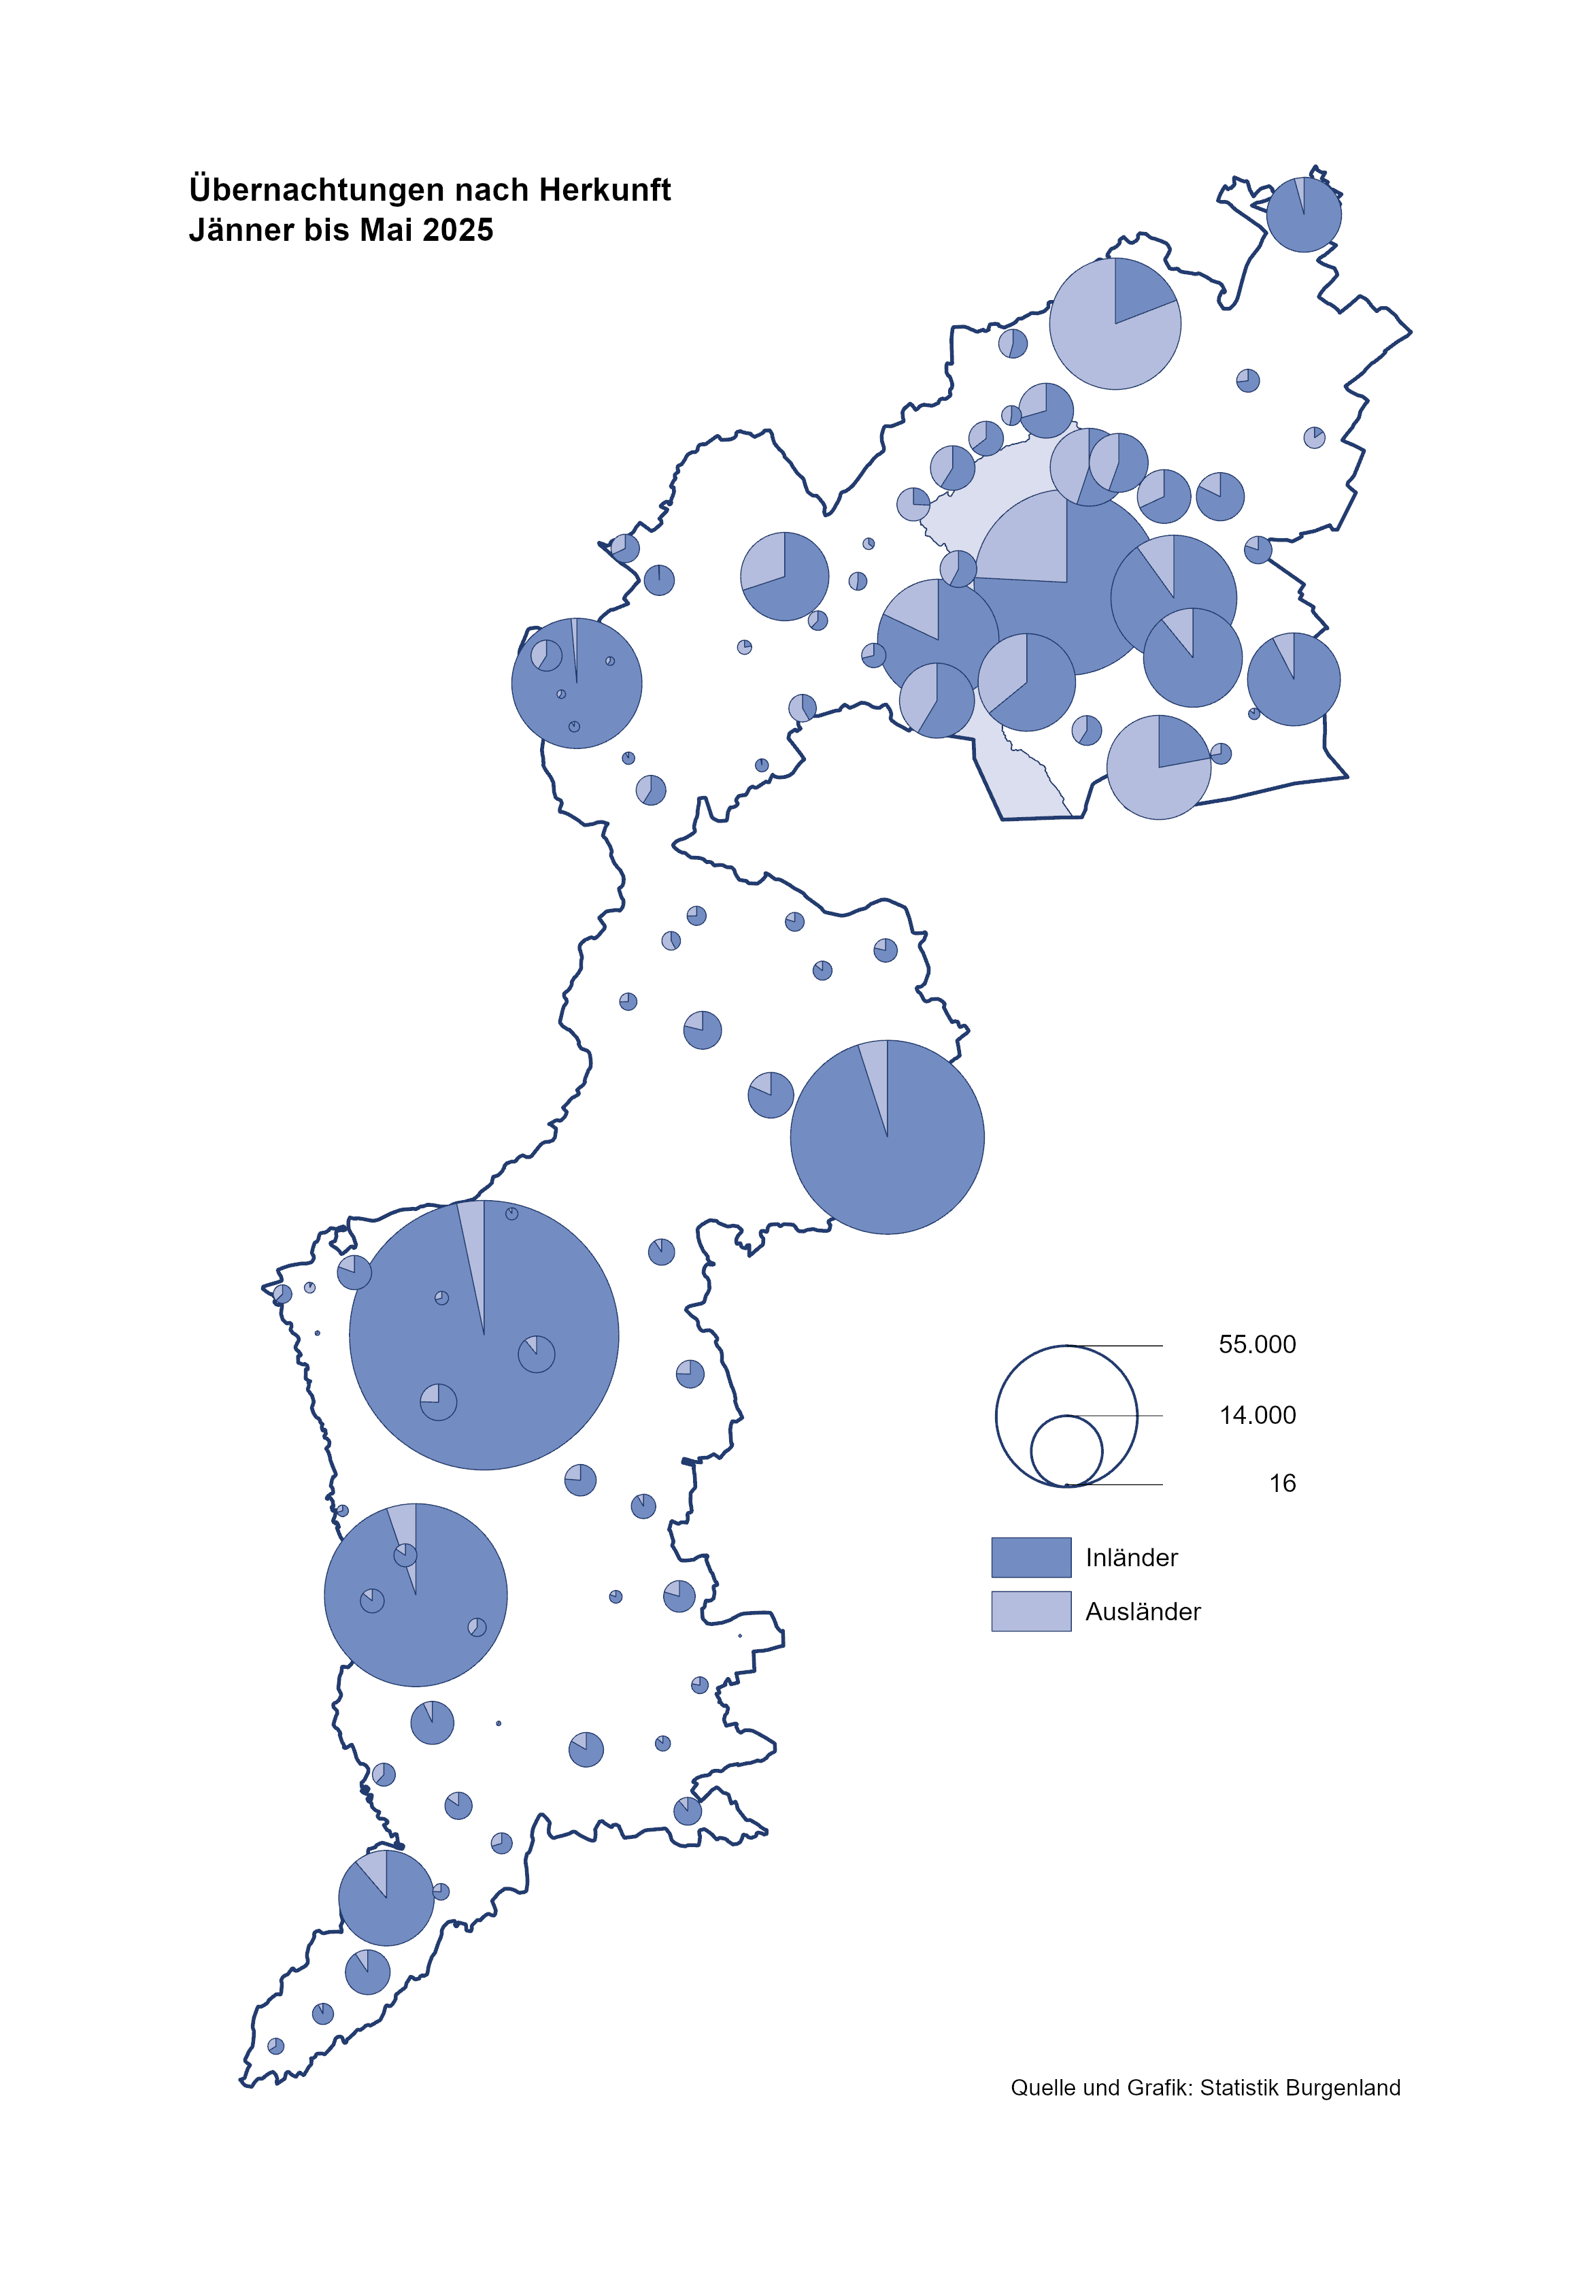

Bgld
Ankünfte nach Unterkunftsart |  |  |  |  |  |  |  | Übernachtungen nach Unterkunftsart |  |  |  |  |  |  |  | Daten für Grafik 2:
Mai 2025 |  |  |  |  |  |  |  | Mai 2025 |  |  |  |  |  |  |  |  | Monat | 2025 | Ø 2015-2025 | 2025 | 2024

Unterkunftsart | Ankünfte |  |  |  |  |  |  | Unterkunftsart | Übernachtungen |  |  |  |  |  |  |  |  |  | 2,942,418 | 1,018,626 | 3,288,073
 | Inländer |  | Ausländer |  | insgesamt |  |  |  | Inländer |  | Ausländer |  | insgesamt
 | 2024 | 2025 | 2024 | 2025 | 2024 | 2025 | % |  | 2024 | 2025 | 2024 | 2025 | 2024 | 2025 | % | Nov |  |  | 163,398 | 196,272 | 183,404
 |  |  |  |  |  |  |  |  |  |  |  |  |  |  |  | Dez |  |  | 128,524 | 162,123 | 150,129
Burgenland | 97,800 | 90,264 | 27,206 | 24,753 | 125,006 | 115,017 | -8.0% | Burgenland | 254,338 | 236,982 | 78,884 | 65,738 | 333,222 | 302,720 | -9.2% | Jänner | 1 | 153,871 | 131,322 | 153,871 | 149,504
Gewerbl. Beherbergungsbetrieb | 66,322 | 63,800 | 17,612 | 16,561 | 83,934 | 80,361 | -4.3% | Gewerbl. Beherbergungsbetrieb | 140,209 | 138,687 | 43,598 | 38,083 | 183,807 | 176,770 | -3.8% | Feber | 2 | 156,791 | 133,592 | 156,791 | 158,520
5/4-Stern | 41,574 | 40,364 | 9,352 | 9,108 | 50,926 | 49,472 | -2.9% | 5/4-Stern | 91,296 | 89,466 | 24,305 | 21,244 | 115,601 | 110,710 | -4.2% | März | 3 | 158,362 | 141,544 | 158,362 | 191,052
3-Stern | 21,079 | 20,004 | 5,528 | 4,990 | 26,607 | 24,994 | -6.1% | 3-Stern | 41,955 | 42,154 | 14,872 | 12,515 | 56,827 | 54,669 | -3.8% | April | 4 | 246,882 | 187,710 | 246,882 | 209,122
2/1-Stern | 3,669 | 3,432 | 2,732 | 2,463 | 6,401 | 5,895 | -7.9% | 2/1-Stern | 6,958 | 7,067 | 4,421 | 4,324 | 11,379 | 11,391 | 0.1% | Mai | 5 | 302,720 | 263,734 | 302,720 | 333,222
Privatquartier nicht auf Bauernhof | 3,666 | 3,273 | 1,157 | 896 | 4,823 | 4,169 | -13.6% | Privatquartier nicht auf Bauernhof | 7,476 | 7,008 | 4,293 | 3,433 | 11,769 | 10,441 | -11.3% | Juni | 6 |  | 338,872 |  | 424,862
Privatquartier auf Bauernhof | 1,758 | 1,478 | 561 | 428 | 2,319 | 1,906 | -17.8% | Privatquartier auf Bauernhof | 4,128 | 3,836 | 2,372 | 1,883 | 6,500 | 5,719 | -12.0% | Juli | 7 |  | 433,607 |  | 437,876
Campingplatz | 16,010 | 13,032 | 4,661 | 3,559 | 20,671 | 16,591 | -19.7% | Campingplatz | 45,721 | 37,312 | 15,036 | 9,986 | 60,757 | 47,298 | -22.2% | Aug | 8 |  | 506,291 |  | 504,448
Kurheim der Sozialvers.träger | 598 | 370 | 1 | 2 | 599 | 372 | -37.9% | Kurheim der Sozialvers.träger | 11,846 | 7,901 | 31 | 35 | 11,877 | 7,936 | -33.2% | Sept | 9 |  | 310,842 |  | 286,849
Private und öffentliche Kurheime | 1,641 | 1,529 | 22 | 23 | 1,663 | 1,552 | -6.7% | Private und öffentliche Kurheime | 26,577 | 26,061 | 236 | 217 | 26,813 | 26,278 | -2.0% | Okt | 10 |  | 223,577 |  | 234,223
Jugendherberge | 377 | 299 | 19 | 137 | 396 | 436 | 10.1% | Jugendherberge | 1,023 | 726 | 73 | 405 | 1,096 | 1,131 | 3.2% | Nov | 11 |  | 162,590 |  | 196,272
Ferienwohnung, Ferienhaus | 6,754 | 5,614 | 2,806 | 2,743 | 9,560 | 8,357 | -12.6% | Ferienwohnung, Ferienhaus | 15,951 | 13,915 | 12,288 | 10,755 | 28,239 | 24,670 | -12.6% | Dez | 12 |  | 127,788 |  | 162,123
Sonstige Unterkunft | 674 | 869 | 367 | 404 | 1,041 | 1,273 | 22.3% | Sonstige Unterkunft | 1,407 | 1,536 | 957 | 941 | 2,364 | 2,477 | 4.8%
 |  |  |  |  |  |  |  |  |  |  |  |  |  |  |  | Überschrift1: | Übernachtungen im Mai nach Unterkunftsarten

 |  |  |  |  |  |  |  |  |  |  |  |  |  |  |  | Nur gelbe Zellen eingeben, Rest sind Formeln!
Übernachtungen nach Monaten
 | Ø 2015-2025 | 2024 | 2025
Jänner | 131,322 | 149,504 | 153,871
Feber | 133,592 | 158,520 | 156,791
März | 141,544 | 191,052 | 158,362
April | 187,710 | 209,122 | 246,882
Mai | 263,734 | 333,222 | 302,720
Juni | 338,872 | 424,862
Juli | 433,607 | 437,876
Aug | 506,291 | 504,448
Sept | 310,842 | 286,849
Okt | 223,577 | 234,223
Nov | 162,590 | 196,272
Dez | 127,788 | 162,123
Übernachtungen im Mai nach Unterkunftsarten
 |  |  |  |  |  |  |  |  |  |  |  |  |  |  |  | Daten für Grafik 1:
 |  |  |  |  |  |  |  |  |  |  |  |  |  |  |  |  | 2025 | 2024
 |  |  |  |  |  |  |  |  |  |  |  |  |  |  |  | 5/4-Stern | 110,710 | 115,601
 |  |  |  |  |  |  |  |  |  |  |  |  |  |  |  | 3-Stern | 54,669 | 56,827
 |  |  |  |  |  |  |  |  |  |  |  |  |  |  |  | 2/1-Stern | 11,391 | 11,379
 |  |  |  |  |  |  |  |  |  |  |  |  |  |  |  | Privatquartier | 16,160 | 18,269
 |  |  |  |  |  |  |  |  |  |  |  |  |  |  |  | Campingplatz | 47,298 | 60,757
 |  |  |  |  |  |  |  |  |  |  |  |  |  |  |  | Kurheim, Erhol. | 34,214 | 38,690
 |  |  |  |  |  |  |  |  |  |  |  |  |  |  |  | Sonst. Unterk. | 28,278 | 31,699

 |  |  |  |  |  |  |  |  |  |  |  |  |  |  |  | Kontrolle | 302,720 | 333,222

Gem20
Die 20 Gemeinden mit den meisten Übernachtungen
Mai 2025

Gemeinde | Ankünfte |  |  | Übernachtungen
 | 2024 | 2025 | % | 2024 | 2025 | % |  | Gemeindeliste 20
 |  |  |  |  |  |  |  | BEZ | Ank1 | Ank2 | ÄndAnk1 | ÄndAnk | Über1 | Über2 | ÄndÜber1 | ÄndÜber
Podersdorf a. See | 20957 | 19,068 | -9.0% | 61,021 | 53,559 | -12.2% |  | Podersdorf a. See | 20,957.00 | 19,068.00 | -9.01% | -9.01% | 61,021.00 | 53,559.00 | -12.23% | -12.23%
Bad Tatzmannsdorf | 9,268 | 8,988 | -3.0% | 42,611 | 41,405 | -2.8% |  | Bad Tatzmannsdorf | 9,268.00 | 8,988.00 | -3.02% | -3.02% | 42,611.00 | 41,405.00 | -2.83% | -2.83%
Lutzmannsburg | 10,452 | 8,819 | -15.6% | 23,156 | 20,721 | -10.5% |  | Lutzmannsburg | 10,452.00 | 8,819.00 | -15.62% | -15.62% | 23,156.00 | 20,721.00 | -10.52% | -10.52%
Rust | 7,107 | 6,380 | -10.2% | 18,540 | 16,729 | -9.8% |  | Rust | 7,107.00 | 6,380.00 | -10.23% | -10.23% | 18,540.00 | 16,729.00 | -9.77% | -9.77%
Stegersbach | 7,327 | 5,963 | -18.6% | 18,023 | 15,511 | -13.9% |  | Stegersbach | 7,327.00 | 5,963.00 | -18.62% | -18.62% | 18,023.00 | 15,511.00 | -13.94% | -13.94%
Illmitz | 5,150 | 4,447 | -13.7% | 16,982 | 14,637 | -13.8% |  | Illmitz | 5,150.00 | 4,447.00 | -13.65% | -13.65% | 16,982.00 | 14,637.00 | -13.81% | -13.81%
Parndorf | 7,794 | 7,266 | -6.8% | 11,987 | 11,041 | -7.9% |  | Parndorf | 7,794.00 | 7,266.00 | -6.77% | -6.77% | 11,987.00 | 11,041.00 | -7.89% | -7.89%
Mörbisch a. See | 4,514 | 4,069 | -9.9% | 11,330 | 10,703 | -5.5% |  | Mörbisch a. See | 4,514.00 | 4,069.00 | -9.86% | -9.86% | 11,330.00 | 10,703.00 | -5.53% | -5.53%
Bad Sauerbrunn | 818 | 843 | 3.1% | 10,094 | 10,093 | 0.0% |  | Bad Sauerbrunn | 818.00 | 843.00 | 3.06% | 3.06% | 10,094.00 | 10,093.00 | -0.01% | -0.01%
Frauenkirchen | 5,361 | 4,936 | -7.9% | 11,277 | 9,525 | -15.5% |  | Frauenkirchen | 5,361.00 | 4,936.00 | -7.93% | -7.93% | 11,277.00 | 9,525.00 | -15.54% | -15.54%
Sankt Andrä a. Zicksee | 1,357 | 1,232 | -9.2% | 7,770 | 7,806 | 0.5% |  | Sankt Andrä a. Zicksee | 1,357.00 | 1,232.00 | -9.21% | -9.21% | 7,770.00 | 7,806.00 | 0.46% | 0.46%
Jennersdorf | 3,803 | 3,172 | -16.6% | 8,140 | 7,204 | -11.5% |  | Jennersdorf | 3,803.00 | 3,172.00 | -16.59% | -16.59% | 8,140.00 | 7,204.00 | -11.50% | -11.50%
Neusiedl a. See | 3,005 | 3,391 | 12.8% | 6,513 | 6,776 | 4.0% |  | Neusiedl a. See | 3,005.00 | 3,391.00 | 12.85% | 12.85% | 6,513.00 | 6,776.00 | 4.04% | 4.04%
Eisenstadt | 3,690 | 3,783 | 2.5% | 6,163 | 6,248 | 1.4% |  | Eisenstadt | 3,690.00 | 3,783.00 | 2.52% | 2.52% | 6,163.00 | 6,248.00 | 1.38% | 1.38%
Andau | 3,965 | 4,201 | 6.0% | 7,475 | 5,916 | -20.9% |  | Andau | 3,965.00 | 4,201.00 | 5.95% | 5.95% | 7,475.00 | 5,916.00 | -20.86% | -20.86%
Pamhagen | 1,947 | 2,079 | 6.8% | 7,935 | 5,613 | -29.3% |  | Pamhagen | 1,947.00 | 2,079.00 | 6.78% | 6.78% | 7,935.00 | 5,613.00 | -29.26% | -29.26%
Jois | 1,971 | 1,832 | -7.1% | 4,707 | 4,372 | -7.1% |  | Jois | 1,971.00 | 1,832.00 | -7.05% | -7.05% | 4,707.00 | 4,372.00 | -7.12% | -7.12%
Weiden a. See | 2,031 | 1,774 | -12.7% | 4,142 | 3,376 | -18.5% |  | Weiden a. See | 2,031.00 | 1,774.00 | -12.65% | -12.65% | 4,142.00 | 3,376.00 | -18.49% | -18.49%
Gols | 1,798 | 1,780 | -1.0% | 3,161 | 3,289 | 4.0% |  | Gols | 1,798.00 | 1,780.00 | -1.00% | -1.00% | 3,161.00 | 3,289.00 | 4.05% | 4.05%
Kittsee | 242 | 200 | -17.4% | 3,517 | 3,243 | -7.8% |  | Kittsee | 242.00 | 200.00 | -17.36% | -17.36% | 3,517.00 | 3,243.00 | -7.79% | -7.79%

Die 10 Gemeinden mit den meisten Übernachtungen im Mai
 |  |  |  |  |  |  |  | Daten für Grafik: | 2024 | 2025 | 2024 | 2025
 |  |  |  |  |  |  | 1 | Podersdorf a. See | 61,021 | 53,559 | 18.3 | 17.7
 |  |  |  |  |  |  | 2 | Bad Tatzmannsdorf | 42,611 | 41,405 | 12.8 | 13.7
 |  |  |  |  |  |  | 3 | Lutzmannsburg | 23,156 | 20,721 | 6.9 | 6.8
 |  |  |  |  |  |  | 4 | Rust | 18,540 | 16,729 | 5.6 | 5.5
 |  |  |  |  |  |  | 5 | Stegersbach | 18,023 | 15,511 | 5.4 | 5.1
 |  |  |  |  |  |  | 6 | Illmitz | 16,982 | 14,637 | 5.1 | 4.8
 |  |  |  |  |  |  | 7 | Parndorf | 11,987 | 11,041 | 3.6 | 3.6
 |  |  |  |  |  |  | 8 | Mörbisch a. See | 11,330 | 10,703 | 3.4 | 3.5
 |  |  |  |  |  |  | 9 | Bad Sauerbrunn | 10,094 | 10,093 | 3.0 | 3.3
 |  |  |  |  |  |  | 10 | Frauenkirchen | 11,277 | 9,525 | 3.4 | 3.1
 |  |  |  |  |  |  |  | restliche Gemeinden | 108,201 | 98,796 | 32.5 | 32.6

 |  |  |  |  |  |  |  | Insgesamt | 333,222 | 302,720 | 100.0 | 100.0

 |  |  |  |  |  |  |  | Überschrift: | Die 10 Gemeinden mit den meisten Übernachtungen im Mai

